Sumário
Cliente | Sauce Demo Shopify | Histórico de Revisões
Projeto | Projeto de Teste de Usabilidade do Sauce Demo Shopify | Data | Atualizado Por | Descrição da Atualização
Elaborado Por | Gabriele Basilio Mendes | 2026-05-11 | Gabriele Basilio Mendes | Criação inicial do Plano de Teste.
Revisado Por | XXX | 2026-05-13 | Gabriele Basilio Mendes | Inclusão dos resultados dos testes executados.
Data de Criação | 2026-05-11 | 2026-05-15 | Gabriele Basilio Mendes | Adição do relatório de bugs, impactos e recomendações.
 |  | 2026-05-17 | Gabriele Basilio Mendes | Revisão ortográfica, reorganização das seções e inclusão da conclusão final.
 |  | 2026-05-18 | Gabriele Basilio Mendes | Finalização do relatório, recomendações e conclusão.

Cenários OK | 6
Cenários NOK | 4
Cenários não testados | 0

Imagens
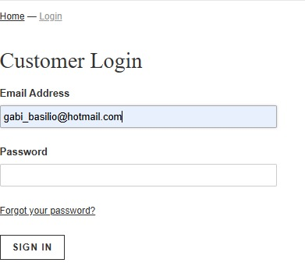
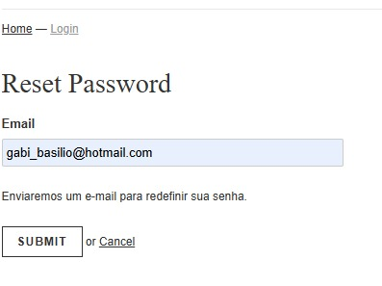
Imagem ID07:

